表紙
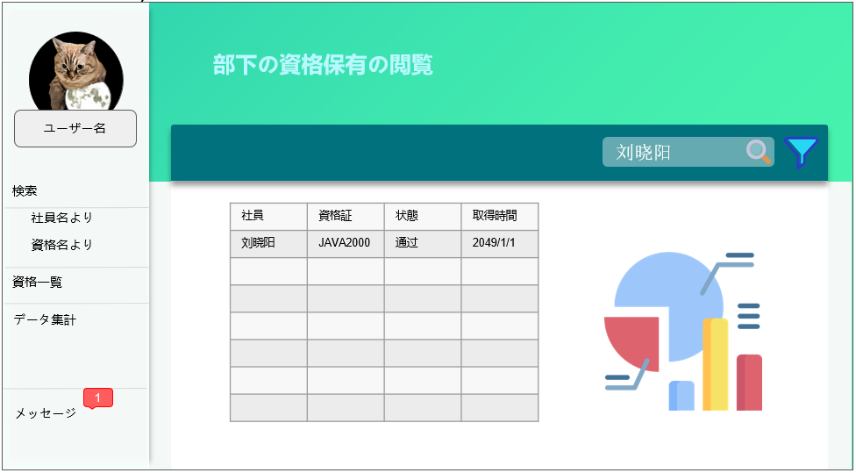

プロジェクト：PETHOTEL チーム：EB XX 作成日：20230313

